2020년 이후 납세성립(2020년귀속이후)
2020년 이후 납세의무 성립분부터 |  | 소득세,법인세 2020년귀속분 부터(2020년 5월,2020년 3월) |  |  |  |  |  | http://cafe.daum.net/transtax/6zzM/92 |  |  |  |  | 100만원이상 | http://cafe.daum.net/transtax/6zzM/90
부가가치세 : 2020년 1기부터,원천세는 2020년 1월 지급분 부터(2020년 2월10일) |  |  |  |  |  |  |  |  | 국세 납부불성실가산세-> 2020년이후 납세의무성립분 -> 「납부지연가산세」 |  | 납세의무 성립분 | 국세 중가산금
 | 납부기한 |  | 본세 |  |  |  |  | 2019-02-12 | 2019-02-11 |  | 2020-01-01 | 2019-01-01 | 2018-12-31
신고납부기한 | 2020-07-27 | 월 | 23,535,000 | ① |  |  |  | 43,508 | 43,507 |  | 43,831 | 43,466 | 43,465
 |  |  |  |  |  |  |  | 0.025% | 0.030% |  | 0.025% | 0.750% | 1.200%

납부일 | 2020-08-31 | 월 | 35일 |  |  | 다만, 2019년 1월 1일 이후 가산하여 징수하는 가산금에 대하여는 종전의 제21조제2항 본문 중 “1천분의 12”를 “1만분의 75”로 한다.
 |  |  | 0.025%
납부불성실가산세 | 납부지연가산세 |  | 205,931 | ②
 |  |  |  |  |  |  |  | 지방소득세 납부불성실가산세 |  |  | 지방소득세 중가산금 | 30만원이상
 | 2020-08-31 | 부담세액 | 23,740,931 | ③ = ① + ② |  |  |  | 2019-01-01 | 2018-12-31 |  | 2019-01-01 | 2018-12-31
 |  |  |  |  |  |  |  | 43,466 | 43,465 |  | 43,466 | 43,465
 |  |  |  |  |  |  |  | 0.025% | 0.030% |  | 0.750% | 1.200%
 |  |  |  |  |  |  |  | 지방세징수법 제30조 [ 가산금 ] |  |  | 지방세징수법 제31조 [ 중가산금 ]

 |  |  |  |  |  |  |  | 2020-01-01

 |  |  | 금액
세무서 고지일 | 2020-09-01 |  | 23,740,931 | 100만원이상 중가산금대상

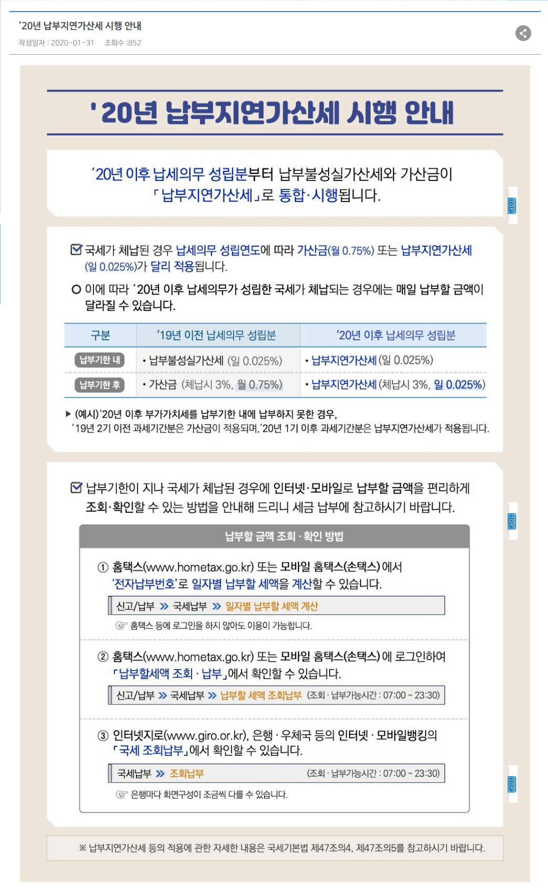
납부기한경과 1개월 이내
가산금(3%) | 2020-10-01 |  | 712,220 | 3.00% | 가산금 => 국세기본법 제47조의 4 제47조의4 납부지연가산세 ①항 3호
 | 계 ① |  | 24,453,150

납부기한경과 매월
중가산금② | 2020-11-01 |  | - | 0.75% |  |  |  |  |  | · 2020년 납세의무 성립분부터 납부불성실가산세와 가산금이 납부지연가산세(1일 0.025%)로
 | 계 (①+②) |  | 24,453,150 |  |  |  |  |  |  | 통합됩니다.

납부기한경과 납부일수 |  |  |  |  | 일수 |  | ※ 납부지연가산세(前 명칭 중가산금) 등의 적용에 관한 자세한 내용은 국세기본법 제47의4, 제47의5를
납부지연가산세(중가산금) | 2020-10-31 |  | 178,050 | 0.025% | 30일 |  | 참고하시기 바랍니다.
 | 계 (①+②) |  | 24,631,200 |  | 60개월 | 중가산금 => 국세기본법 제47조의 4 제47조의4 납부지연가산세 ①항 1호,2호

국세기본법 제47조의 4 제47조의4 납부지연가산세(2018.12.31 제목개정)
⑧ 체납된 국세의 납세고지서별·세목별 세액이 100만원 미만인 경우에는 제1항 제1호 및 제2호의 가산세를 적용하지 아니한다.(2019.12.31. 개정)

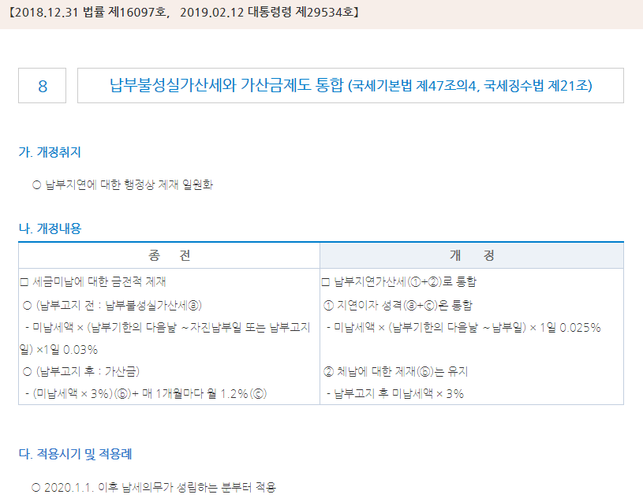

2020년 1월지급분부터(2월10일납부 - 원천세 가산세
2020년 1월지급분부터 (2020년 2월10일 납부분 부터) |  |  |  |  |  | http://cafe.daum.net/transtax/IZQL/39 |  |  |  | 를보고 엑셀수식 변경
43,831 | 정기신고일 | 2020-03-10 | 43,900 | 화요일
 | 납부일 | 2020-04-10 |  | 금요일 | - | 납부일 오늘부터 +일수
 | 전체일수 | 31일
 |  |  |  |  |  | · 2020년 납세의무 성립분부터 납부불성실가산세와 가산금이 납부지연가산세(1일 0.025%)로 통합됩니다.
 |  | 2019-02-12 | 2019-01-01 |  |  | 국세기본법 제47조의 5 [ 원천징수납부 등 불성실가산세(2011.12.31 제목개정) ]
 |  |  |  |  |  | 국세기본법시행령 제27조의4 [ 납부지연가산세 및 원천징수납부 등 불성실가산세의 이자율(2019.02.12 제목개정) ]
 | 구분 | 국세(원천세) | 지방세(원천세)
 | 본세 | 1,000,000원 | 100,000원
납부지연가산세 국기법 제47조의5 ①항 1호 | 3% | 30,000원 | 3,000원 |  |  | 지방세기본법 제56조 [ 특별징수납부 등 불성실가산세 ]
 |  |  |  |  |  | 지방세기본법시행령 제34조 [ 납부불성실가산세·환급불성실가산세 등에 대한 이자율 ]
 | 일수1 | - | -
납부불성실가산세 | 0.03% | - | -

2020년이후 납세성립 | 일수2 | 31일 | 31일 | 지방세기본법 제56조 [ 특별징수납부 등 불성실가산세 ]
납부지연가산세 국기법 제47조의5 ①항 2호 | 0.025% | 7,750원 | 775원 |  |  | ⑤ 체납된 국세의 납세고지서별·세목별 세액이 100만원 미만인 경우에는 제1항 제2호의 가산세를 적용하지 아니한다. (2019.12.31. 신설)
 |  |  |  |  |  | 이 법은 2020년 1월 1일부터 시행한다.
 |  |  |  |  |  | 이 법 시행 전에 납세의무가 성립된 분에 대해서는 제47조의5[ 원천징수납부 등 불성실가산세] 제1항, 제4항 및 제5항의 개정규정에도 불구하고 종전의 규정에 따른다.
 |  | 31일 | 31일

 |  | - | - |  |  |  | 국세기본법 제21조 [ 납세의무의 성립시기 ]

 | 3% | 30,000원 | 3,000원 |  |  |  | 7,750
 | 납부불성실 | 7,750원 | 775원 |  |  |  |  |  | 구분 | 19년 이전 납세의무 성립분 | 20년 이후 납세의무 성립분
ⓐ | 합계 | 37,750원 | 3,770원 |  |  |  |  | 자진납부 | 납부기한 내 | · 납부불성실가산세 (일 0.025%) | · 납부지연가산세(일 0.025%)
 | 비율 | 3.78% | 3.77% |  |  |  |  | 세무서 고지분 | 납부기한 후 | · 가산금(체납시 3%, 월(月) 0.75%) | · 가산금(체납시 3%, 일(日) 0.025%)

자진납부한도 ⓑ | 10%한도 | 100,000원 | 10,000원 |  | 280일 | 까지

min(ⓐ,ⓑ) | 41,520 | 37,750원 | 3,770원
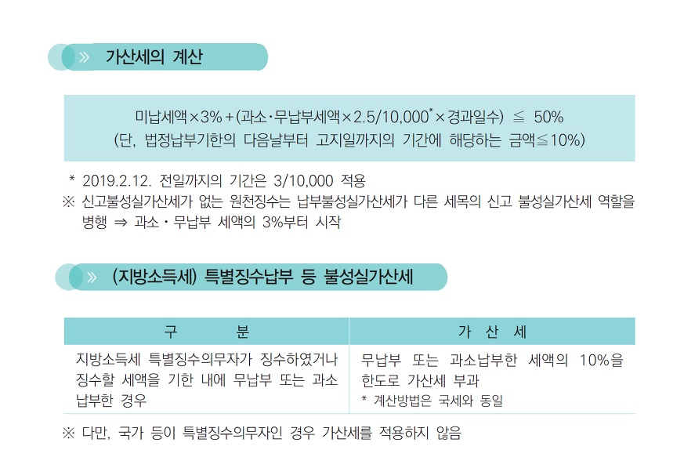
 | 구분 | 국세(원천세) | 지방세(원천세) | 계
자진납부일 | 본세 | 1,000,000원 | 100,000원 | 1,100,000
 | 가산세 | 37,750원 | 3,770원 | 41,520
 | 부담세액 | 1,037,750 | 103,770 | 1,141,520

세무서고지일 | 2020-05-01 | 금요일

 |  | 국세(원천세) | 지방세(원천세)
세무서 고지일 납부기한 | 2020-05-31 | 37,750원 | 3,770원

체납국세 100만원 미만 여부 check |  | 1,037,750원 | 103,770원 |  | 체납지방세 30만원 미만 여부 check

실제납부일 | 2020-06-30
2020년이후 납세성립 | 일수2 | 30일
납부지연가산세(중가산금) 국기법 제47조의5 ①항 2호 | 0.025% | 283원

지방세 고지일 | 2020-07-01
지방세 고지일 납부기한 | 2020-07-31 |  |  |  | 지방세징수법 제30조 [ 가산금 ]
지방세 실제납부일 | 2020-08-31 |  |  |  | 지방세를 납부기한까지 완납하지 아니하면 납부기한이 지난 날부터 체납된 지방세의 100분의 3에 상당하는 가산금을 징수한다.
 |  |  |  |  | 다만, 국가와 지방자치단체(「지방자치법」 제159조에 따른 지방자치단체조합을 포함한다)에 대해서는 가산금을 징수하지 아니한다.(2020.03.24. 단서개정)
지방세 - 가산금 |  |  | 3,113원 | 3%
 | 체납 개월수 |  |  |  | 지방세징수법 제31조 [ 중가산금 ]
지방세 - 중가산금(60개월 까지) | 1개월 |  | - | 0.75% | ① 체납된 지방세를 납부하지 아니하였을 때에는 납부기한이 지난 날부터 1개월이 지날 때마다 체납된 지방세의 1만분의 75에 상당하는 가산금(이하 "중가산금"이라 한다)을 제30조에 따른 가산금에 더하여 징수한다. 이 경우 중가산금을 가산하여 징수하는 기간은 60개월을 초과할 수 없다.(2018.12.24 개정)
 |  |  |  |  | 이 법은 2019년 1월 1일부터 시행한다.
 |  |  |  |  | ② 제1항은 제30조 단서의 경우와 체납된 납세고지서별 세액이 30만원 미만일 때에는 적용하지 아니한다. 이 경우 같은 납세고지서에 둘 이상의 세목이 함께 적혀 있을 때에는 세목별로 판단한다.(2016.12.27 제정)

 | 구분 | 국세(원천세) | 지방세(원천세) | 계
50% 한도 | 본세 | 1,000,000원 | 100,000원 | 1,100,000
3.80% | 가산세 합계 | 38,033원 | 106,883원 | 144,916
500,000원 | 부담세액 | 1,038,033 | 206,883 | 1,244,916

신고납부2019년까지
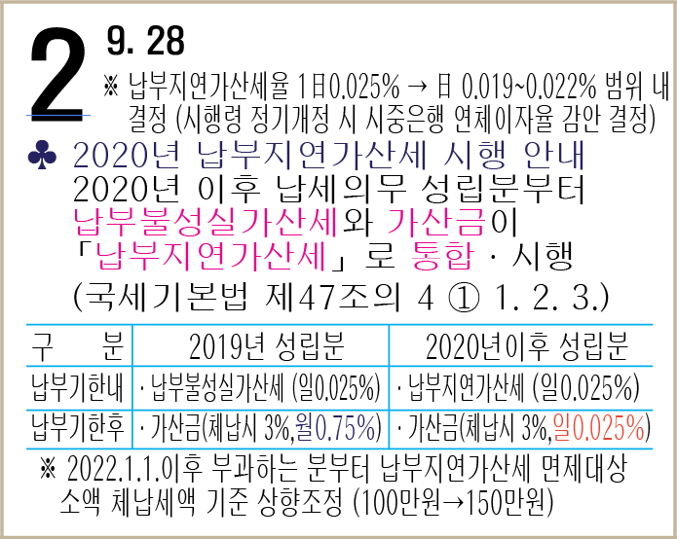
 |  |  |  |  |  |  |  | 국세 납부지연가산세(국기법 제47조의5) |  |  | 국세 중가산금 | 100만원이상 | http://cafe.daum.net/transtax/6zzM/90
2020년귀속 성립분부터는 하단 수정해서 사용할 것 |  |  |  |  |  |  |  | 2019-02-12 | 2019-02-11 |  | 2019-01-01 | 2018-12-31
부가가치세 정기납부기한 | 2019-02-12 | 화 | 1,843,218 |  |  |  |  | 43,508 | 43,507 |  | 43,466 | 43,465
세무서고지일 | 2020-01-24 | 금 | 또는 자진 납부일 |  |  |  |  | 0.025% | 0.030% |  | 0.750% | 1.200%

시작 | 0 |  |  |  |  |  |  |  |  |  | 다만, 2019년 1월 1일 이후 가산하여 징수하는 가산금에 대하여는 종전의 제21조제2항 본문 중 “1천분의 12”를 “1만분의 75”로 한다.
종료 | 0
 | 0 |  | - | 0.030% |  |  |  | 지방소득세 납부지연가산세(지방세기본법 제56조) |  |  | 지방소득세 중가산금 | 30만원이상
 |  |  |  |  |  |  |  | 2019-01-01 | 2018-12-31 |  | 2019-01-01 | 2018-12-31
시작 | 2019-02-12 |  |  |  |  |  |  | 43,466 | 43,465 |  | 43,466 | 43,465
종료 | 2020-01-24 |  |  |  |  |  |  | 0.025% | 0.030% |  | 0.750% | 1.200%
 | 346 |  | 159,438 | 0.025% |  |  |  | 지방세징수법 제30조 [ 가산금 ] |  |  | 지방세징수법 제31조 [ 중가산금 ]

 | 346

일반무신고가산세 |  |  | - | 0%
납부불성실 | 346 |  | 159,438 |  |  |  |  | 가. 체납된 국세에 부과되는 가산금율 인하(안 제21조제2항)
 |  |  |  |  |  |  |  | 체납된 국세를 납부하지 아니하였을 때 납부기한이 지난 날부터 매 1개월이 지날 때마다 부과되는 가산금의 비율을 2019년 말까지 1천분의 12에서 1만분의 75로 인하함
고지전 |  |  | 2,002,650 |  |  |  |  | 제2조(가산금에 관한 특례) 제21조의 개정규정에도 불구하고 2019년 12월 31일까지 납세의무가 성립한 국세에 대해서는 종전의 제21조 규정을 적용한다.
 |  |  |  |  |  |  |  | 다만, 2019년 1월 1일 이후 가산하여 징수하는 가산금에 대하여는 종전의 제21조제2항 본문 중 “1천분의 12”를 “1만분의 75”로 한다.
 | 납부기한
금액 | 2020-02-24 |  | 2,002,650 | 100만원이상 중가산금대상 |  |  |  | 나. 가산금 제도 폐지 및 관련규정 정비(안 제3조제1항제2호, 제4조제3호, 제9조제2항, 제19조제1항･제2항ㆍ제4항 및 제5항, 제21조, 제24조제1항제1호, 제65조제4항, 제78조제2항)
 |  |  |  |  |  |  |  | 2020년부터 국세징수법에 따른 가산금과 국세기본법에 따른 납부불성실가산세를 납부지연가산세로 통합함에 따라 가산금제도를 폐지하고, 관련 규정을 정비함
납부기한경과 1개월 이내
가산금 | 2020-03-25 |  | 60,070 | 3.00%
 | 계 ① |  | 2,062,720
 |  |  |  |  |  | 2020.1.1. 이후 납세의무 성립분
납부기한경과 매월 |  |  |  |  |  |  | 일수 |  | 2020-01-01 | 43,831
중가산금② or 납부지연가산세 | 2020-04-25 |  | 15,010 | 0.75% | 60개월 | 0.025% | 61
 | 계 (①+②) |  | 2,077,730

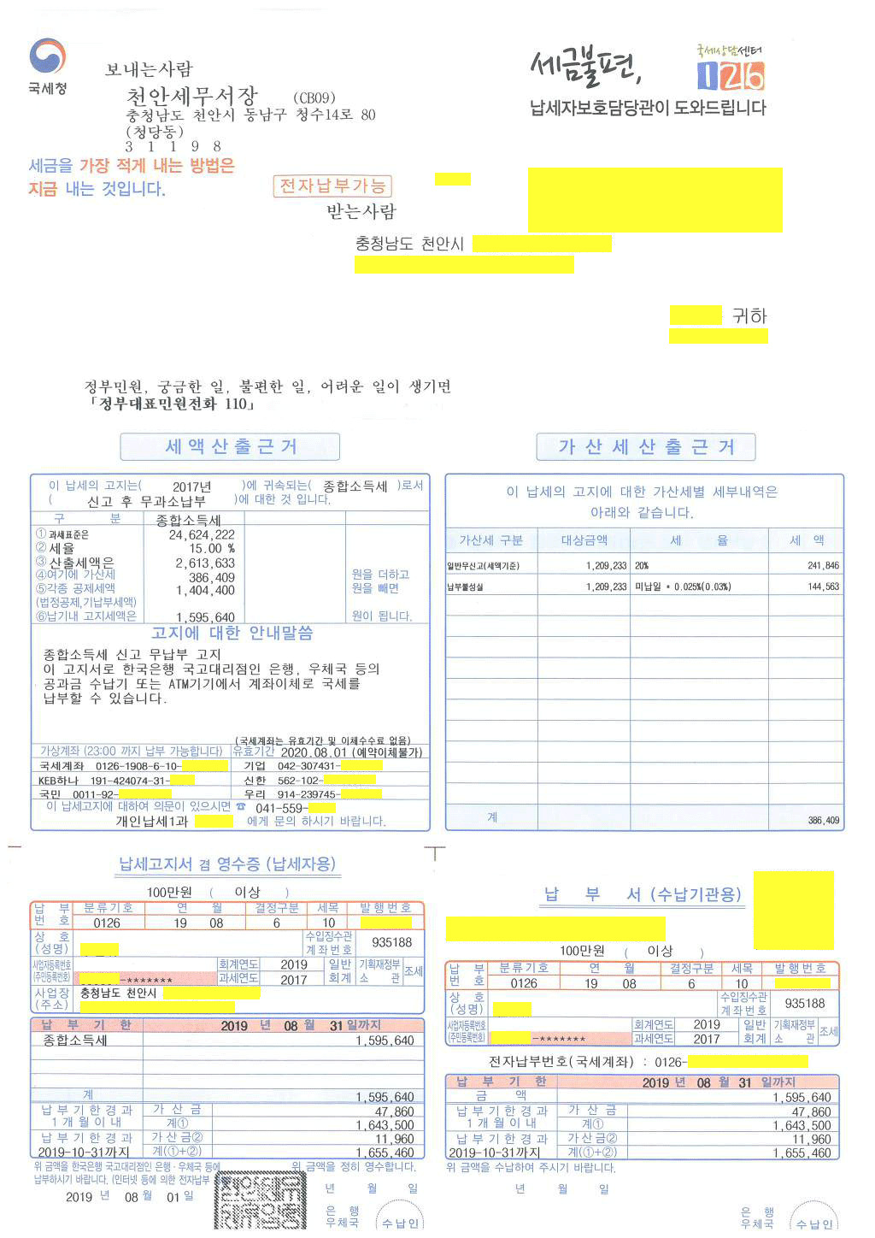
정기적인 신고에 대해서는 세무서에서 다음 다음달 초에 고지함.
종합소득세 | 2020-05-31 | 일 | 1,209,233
세무서고지일 | 2020-08-03 | 월 | 또는 자진 납부일

시작 | 0
종료 | 0 |  |  |  |  |  |  | 산출세액 | 2,613,633
 | 0 |  | - | 0.030% |  |  |  | 가산세 | 386,409
 |  |  |  |  |  |  |  | 각종공제세액 | 1,404,400
시작 | 2020-05-31
종료 | 2020-08-03 |  |  |  |  |  |  | 납기내 고지세액 | 1,595,642
 | 64 |  | 19,347 | 0.025%

 | 64

일반무신고가산세 |  |  | 241,846 | 20%
납부불성실 | 64 |  | 19,347

고지전 | 2020-08-03 | 월 | 1,470,420

 | 납부기한
금액 | 2020-08-31 | 월 | 1,470,420 | 100만원이상 납부지연가산세(중가산금대상)

납부기한경과 1개월 이내
가산금 | 2020-09-30 | 수 | 44,110 | 3.0%
 | 계 ① |  | 1,514,530
 |  |  |  |  |  | 2020.1.1. 이후 납세의무 성립분
납부기한경과 매월 |  |  |  |  |  |  | 일수 |  | 2020-01-01
중가산금② | 2020-10-31 | 토 | 22,420 | 0.75% | 60개월 | 0.025% | 61
 | 계 (①+②) |  | 1,536,950

예정(중간예납)고지분
 |  |  |  |  |  |  |  | 국세 납부불성실가산세 |  | 국세 중가산금 | 100만원이상 | http://cafe.daum.net/transtax/6zzM/90
 |  |  |  |  |  |  |  | 2019-02-12 | 2019-02-11 | 2019-01-01 | 2018-12-31
예정고지납부기한 | 2017-10-31 | 화 | 23,535,000 |  |  |  |  | 43,508 | 43,507 | 43,466 | 43,465
 |  |  |  |  |  |  |  | 0.025% | 0.030% | 0.750% | 1.200%

 |  |  |  |  |  |  |  |  |  | 다만, 2019년 1월 1일 이후 가산하여 징수하는 가산금에 대하여는 종전의 제21조제2항 본문 중 “1천분의 12”를 “1만분의 75”로 한다.

 |  |  |  |  |  |  |  | 지방소득세 납부불성실가산세 |  | 지방소득세 중가산금 | 30만원이상
 |  |  |  |  |  |  |  | 2019-01-01 | 2018-12-31 | 2019-01-01 | 2018-12-31
 |  |  |  |  |  |  |  | 43,466 | 43,465 | 43,466 | 43,465
 |  |  |  |  |  |  |  | 0.025% | 0.030% | 0.750% | 1.200%
 |  |  |  |  |  |  |  | 지방세징수법 제30조 [ 가산금 ] |  | 지방세징수법 제31조 [ 중가산금 ]

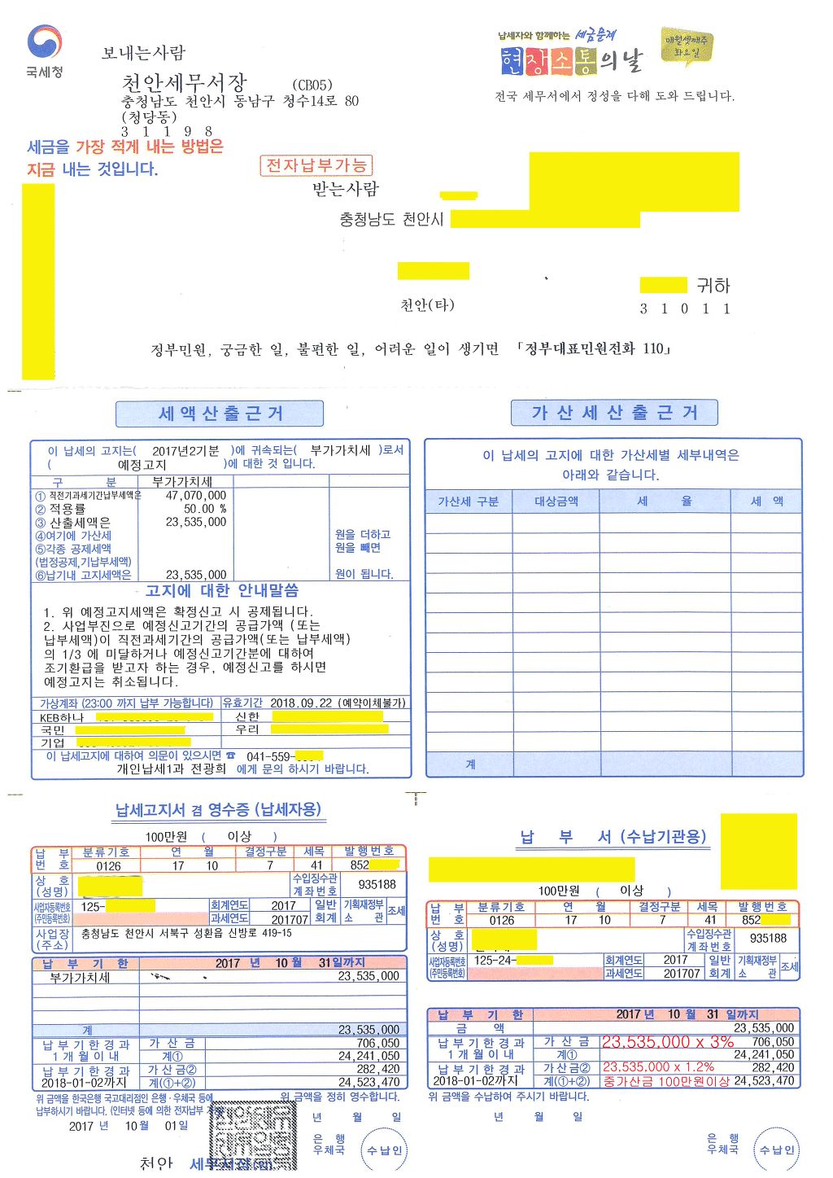

 | 납부기한
금액 | 2017-10-31 |  | 23,535,000 | 100만원이상 중가산금대상

납부기한경과 1개월 이내
가산금 | 2017-11-30 |  | 706,050 | 3.00%
 | 계 ① |  | 24,241,050

납부기한경과 매월 |  |  |  |  |  |  | 일수 | 2020-01-01
중가산금② | 2017-12-31 |  | 282,420 | 1.20% | 60개월 | 0.025% | 61
 | 계 (①+②) |  | 24,523,470

